Z1
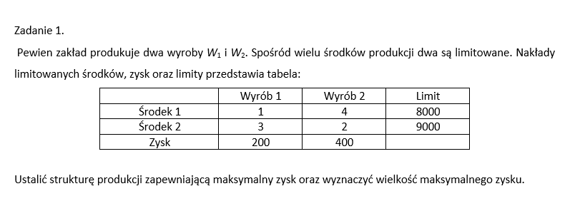
 |  |  |  | Etapy:
 |  |  |  | 1.Oznaczenie zmiennych decyzyjnych
 |  |  |  | X1-ilość produkcji/wyrobów W1
 |  |  |  | X2-ilość produkcji /wyrobów W2
 |  |  |  | 2.Okreśłenie parametrów funkcji celu Cj
 |  |  |  | C1 | 200 | Zysk z w1
 |  |  |  | C2 | 400 | zysk z w2 | bo w treści że chcemy maksymalny zysk
 |  |  |  | 3. Zapis funkcji celu
 |  |  |  | FC: | 200*X1+400*X2 ~~max
 |  |  |  | 4.Określenie parametrów / warunków określających aij
 |  |  |  | a11 | 1 | z tabeli jak macierz odczytać
 |  |  |  | a12 | 4 | i numer warunku czyli środka
 | Wyrób 1 | Wyrób 2 | Limit | a21 | 3 | j numer zmiennej czyli wyrobu
Środek 1 | 1 | 4 | 8000 | a22 | 2
Środek 2 | 3 | 2 | 9000 | 5.Określenie wyrazów wolnych warunków ograniczających
Zysk | 200 | 400 |  | b1 | 8000
 |  |  |  | b2 | 9000
 |  |  |  | 6.Zapis warunków ograniczających
 |  |  |  | WO1: | 1*X1+4*X1<=8000
 |  |  |  | WO2: | 3*X1+2*X2<=9000
 |  |  |  | 7.Zapis warunków brzegowych
 |  |  |  | WB: | X1,X2>=0
 |  |  |  | 8.Model decyzyjny
 |  |  |  | FC: | 200*X1+400*X2 ~~max
 |  |  |  | WO1: | 1*X1+4*X1<=8000
 |  |  |  | WO2: | 3*X1+2*X2<=9000
 |  |  |  | WB: | X1,X2>=0

Z2
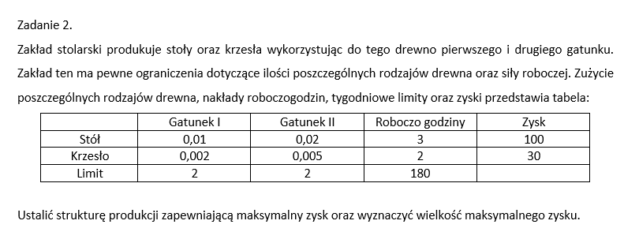
1.
X1 | ilość / produkcja stołów
X2 | ilość / produkcja krzeseł
2.
C1 | 100
C2 | 30
3.
FC: | 100*x1+30*x2~~max
4.
a11 | 0.01
a12 | 0.02
a13 | 3
a21 | 0.002
a22 | 0.005
a23 | 2
5.
b1 | 2
b2 | 2
b3 | 180
6.
WO1: | 0,01*x1+0,002<=2
WoO2: | 0,02*x2+0005<=2
WO3: | 3*x1+2*x2<=180
wb: | x1,x2>=0

Z3
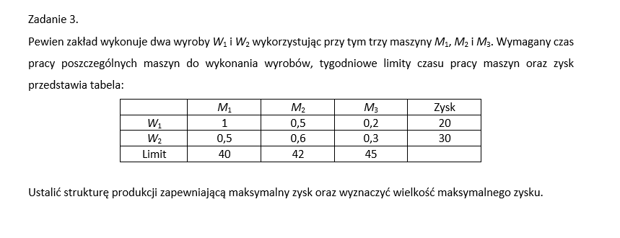
x1 | ilośc w1
x2 | ilosc w2
c1 | 20
c2 | 30
FC: | x1*20+x2*30~~max
a11 | 1
a12 | 0.5
a13 | 0.2
a21 | 0.5
a22 | 0.6
a23 | 0.3
b1 | 40
b2 | 42
b3 | 45
WO1: | 1*x1+0,5*x2<=40
WO2: | 0,5*x1+0,6*x2<=42
WO3: | 0,2*x1+0,3*x2<=45
Wb: | x1,x2>=0

Z1min
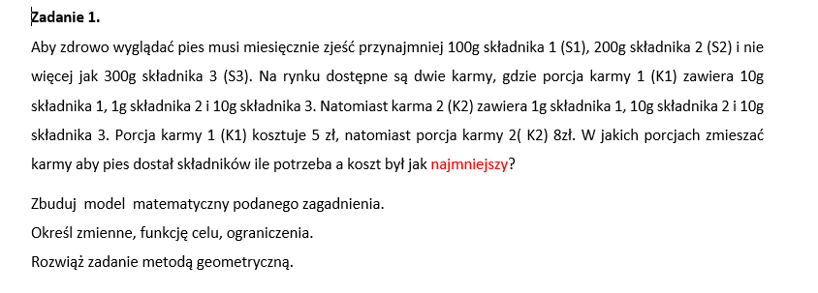

 |  |  |  |  | x1 | Karma1
 |  |  |  |  | x2 | karma2
 |  |  |  |  | c1 | 5
 |  |  |  |  | c2 | 8
 |  |  |  |  | Fc: | x1*5+x2*8~~min
 |  |  |  |  | WO1: | 10*x1+1*x2>=100
 |  |  |  |  | WO2: | 1*x1+10*x2>=200
 |  |  |  |  | WO3: | 10*x1+10*x2<=300
 |  |  |  |  | Wb: | x1,x2>=0
 | S1 | S2 | S3 | koszt
k1 | 10 | 1 | 10 | 5
k2 | 1 | 10 | 10 | 8
limity | >=100 | >=200 | <=300

Z2min
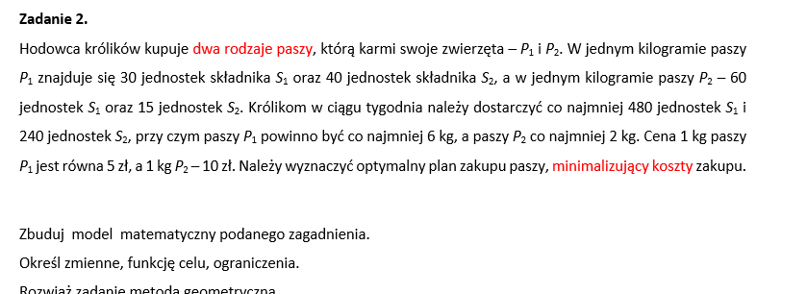
 |  |  |  | x1-pasza1
 |  |  |  | x2-pasza2
 |  |  |  | c1 | 5
 |  |  |  | c2 | 10
 |  |  |  | FC: | 5x1+10x2~~min
 |  |  |  | WO1: | 30x1+60x2>=480
 |  |  |  | WO2: | 40x1+15X2>=240
 |  |  |  | Wb: | x1>=6 | x2>=2

 | S1 | S2 | koszt
P1 | 30 | 40 | 5
P2 | 60 | 15 | 10
limity | >=480 | >=240

